Sheet1
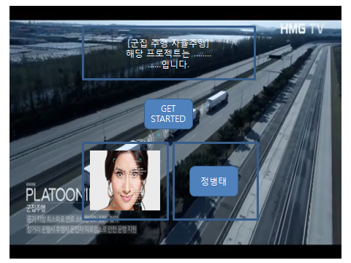
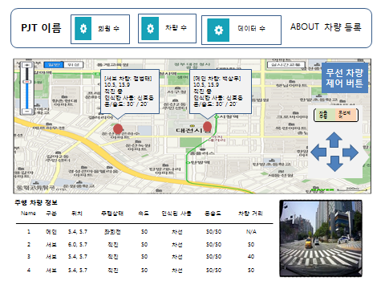
번호 | 요구ID | 구분 | 요구사항 | 담당자 | 설명 | 수행 여부 | 비고
 |  | 웹 서비스 | 차량 주행 동작 시작 | 백상우, 안창균 | 얼굴 이미지 대조를 통한 차량 주행 스타트
 |  |  | 회원 관리 | 백상우, 안창균 | 차량 제어를 위한 회원 정보 등록
 |  |  | 위치 기반 서비스 | 백상우, 안창균 | 군집 차량의 실시간 이동 경로 제공
 |  |  | 위치 기반 서비스 | 백상우, 안창균 | 마커 정보 클릭 시 차량 주행 정보 제공 - 회원 정보 / 위치 / 주행 상태 / 화물칸 온습도 / 연료 정보
 |  |  | 주행 모드 제어 | 백상우, 안창균 | 버튼을 통한 메인 차량 자율주행 모드 또는 무선 제어 모드 설정
 |  |  | 통합 데이터 시각화 | 백상우, 궁정원 | 대쉬보드를 통한 회원 수 / 운행 중인 차량 수
 |  |  | 차량 별 데이터 시각화 | 백상우, 궁정원 | 대쉬보드를 통한 차량 별 상세 운행 정보 출력 - 번호 / 구분 / 위치 / 주행상태(운행중과 대기중) / 속도 / 인식된 사물 / 화물칸 온습도 / 앞 차량과의 거리 - 메인 차량 별 데이터 순서 정렬
 |  |  | 카메라 및 영상 제어 | 백상우, 궁정원 | 라스베리파이의 이미지 및 영상을 시각화 - 차량 별 데이터 정보 란에서 차량 클릭시 해당 차량 관점의 촬영중인 영상 출력
 |  |  | 기타[논의 중] | 백상우, 궁정원 | 차량 이탈 시 메인 차량과 서브 차량 관리
 |  | 아두이노 센서 제어 | 초음파 센서 | 궁정원, 정병태 | 군집 주행 기능 구현 간 앞 차량과의 거리 측정
 |  |  | 초음파 센서 | 궁정원, 정병태 | 후면 거리 측정을 통한 주차 기능 구현
 |  |  | 초음파 센서 | 궁정원, 정병태 | 장애물과의 거리 측정
 |  |  | 온/습도 센서 | 궁정원, 정병태 | 차량 실내 온도 체크
 |  |  | GPS(임의의 맵으로 대체) | 궁정원, 정병태 | 실시간 차량 위치 제공을 위한 위치 정보 수집
 |  |  | LED 센서 | 궁정원, 정병태 | 브레이크 시, 좌회전, 어두울 시 전조등
 |  |  | DC모터 | 궁정원, 정병태 | 차량 이동 제어
 |  |  | 부저 | 궁정원, 정병태 | 후진 시, 특정 거리 내 장애물 인지 시 소리 신호 발생
 |  |  | 자이로 센서 | 궁정원, 정병태 | 속도 및 회전량 측정을 통한 속도 및 방향 제어
 |  |  | 조도 센서 | 궁정원, 정병태 | 빛의 밝기 측정을 통한 밤과 낮 구분
 |  |  | 트레킹 센서(미정, 차선 인식) | 궁정원, 정병태 | 차선 인식
 |  | 라즈베리파이 센서 제어 | 카메라 및 영상 제어 | 궁정원, 정병태 | 얼굴, 차선, 장애물, 차량, 신호등 인식
 |  | 이미지 및 영상 처리 | 얼굴 인식 | 정병태, 안창균 | 차량 제어 가능 여부 확인을 위한 얼굴 인식
 |  |  | 차선 인식 | 정병태, 안창균 | 차선 이탈 방지를 위한 차선 인식
 |  |  | 장애물 인식 | 정병태, 백상우 | 장애물 인지 시 차량 제어
 |  |  | 차량 인식 | 정병태, 백상우 | 군집 주행 기능 구현 간 앞 차량 인식
 |  | 무선 데이터 통신 | 온도/습도 정보 통신 | 안창균, 백상우 | 웹 서버에 측정된 온/습도 정보 전송
 |  |  | 차량 위치 정보 통신 | 안창균, 백상우 | 웹 서버에 현재 차량 위치 정보 전송
 |  |  | 영상 및 이미지 정보 통신 | 안창균, 백상우 | 웹 서버에 현재 촬영중인 영상 또는 촬영된 이미지 전송
 |  | 유선 데이터 통신 | 아두이노-라즈베리파이 통신 | 궁정원, 정병태 | 아두이노와 라즈베리파이의 시리얼 통신

* WEB UI Sample

인트로 페이지 |  |  |  | 메인 페이지

